(사용자)
무지출 챌린지

No | Location |  |  |  |  |  | Page ID | Page Name | Target | Detail
 | 1Depth | 2Depth | 3Depth | 4Depth | 5Depth | 6Depth |  |  |  | Content | Description | images
Login
1 | 회원가입 |  |  |  |  |  | MCSU0001 | 회원가입 안내 | Wep/App | 회원가입 여부, 약관 동의
 |  | 가입절차 |  |  |  |  | MCSU0002 | 개인정보입력 | Wep/App | 회원명, 아이디 중복검사, 비밀번호 | 1. 필수정보 입력: 아이디, 비밀번호, 이메일, 핸드폰번호 * 비밀번호 : 영문자, 숫자, 특수문자를 포함한 9자리이상으로 구성하며 암호화를 통한 저장 필수 * 필수정보는 공란을 방지함 * 중복 확인 필수 2. 개인정보: 이름, 생년월일(8자리), 성별(남/여), 국적(내/외국인) 3. 연락처: 통신사 선택, 휴대전화번호 4. 약관동의: 필수 약관 동의 5. XSS, SQL Injection 공격을 방지함
 |  |  |  |  |  |  |  | 본인인증 | Wep/App | 휴대폰 번호 입력, 인증번호 입력 | 휴대폰 번호 입력, 인증번호 입력 * 휴대폰 번호 유효성 검증 * 3분 내 인증번호 입력 필수
 |  |  |  |  |  |  |  | 가입완료 | Wep/App | 가입 완료 확인 | 가입 완료 확인 * 가입 성공 시 환영 메시지 표시 * 로그인 페이지로 자동 이동
2 | 로그인 |  |  |  |  |  | MCSI0001 | 로그인 안내 | Wep/App | 구글 로그인 api 연동 | 기본 로그인, SNS 로그인 * 이메일/아이디 + 비밀번호 로그인 * Google, Kakao, Naver 소셜 로그인 지원 * 필수 제공 정보: 이메일, 닉네임
 |  | SSO 로그인 | Google |  |  |  | MCSI0002 | 구글 로그인 | Wep/App |  | OAuth 2.0 기반 인증을 통해 구글 계정 로그인 연동
 |  |  | Kakao |  |  |  | MCSI0003 | 카카오 로그인 | Wep/App | 카카오 로그인 api 연동 | REST API와 JavaScript SDK를 활용한 카카오 계정 로그인 연동
 |  |  | Naver |  |  |  | MCSI0004 | 네이버 로그인 | Wep/App | 네이버 로그인 api 연동 | OAuth 2.0 기반 REST API를 활용한 네이버 계정 로그인 연동
3 | 마이페이지 | 개인정보 |  |  |  |  | MCMP0001 | 개인정보수정 | Wep/App | 1. 개인정보 (닉네임, 프로필사진, 비밀번호, 이메일, 사진, 자기소개등..)을 수정 및 등록할 수 있다
 |  | 개인목표 |  |  |  |  | MCMP0002 | 목표설정 | Wep/App | 1. 개인목표 (자동차구매, 혼자여행 등등...)를 선택한다 2. 개인목표에 해당되는 목표금액을 설정한다.
 |  |  |  |  |  |  | MCMP0003 | 월별 사용제한금액 설정 | Wep/App | 1. 월별 사용제한금액을 설정한다.
4 | 대시보드 | 목표달성률 |  |  |  |  | MCDB0001 | 목표달성률 위젯 | Wep/App | 1. 월별 설정된 월별 제한 금액 표시 ex) 금월 설정된 제한금액 30만원 2. 설정한 목표 대비 달성률 표시 ex) 자동차 구매 : 10%달성 혼자 해외여행 : 65% 달성 3. 이번달 사용금액 표시 ex) 25만원 4. 월별 제한 금액 - 사용금액 표시 (사용 가능한 예산) | 오른쪽 그림 참조 | 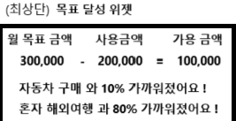
 |  | 캘린더 | 월별 일일 지출금액 조회 |  |  |  | MCDB0002 | 캘린더 위젯 | Wep/App | 1. 월별 캘린더 조회 2. 일별 사용금액 표시 * 일자 하단에 일별 총 사용금액 표시 3. 일자 클릭시 기입란에 카테고리별 지출금액 표시 4. 기입란의 사용금액 등록하기 버튼을 클릭시 지출금액 등록화면 으로 이동 * 이동시 View Transition API를 이용하여 네이티브앱과 같이 부드럽게 화면전환을한다. (설명란에 참조링크) | 캘린더 api 연동 참고 사이트 : https://live-transitions.pages.dev/ | 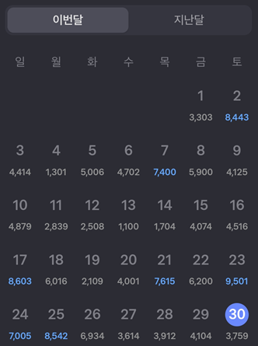
 |  |  | 사용금액 등록 | 일별 사용금액 등록 |  |  | MCDB0003 | 사용금액 등록 페이지 | Wep/App | 1. 카테고리를 선택하여 금액을 등록할 수 있다.
 |  |  |  | 월별 고정지출 등록 |  |  | MCDB0004 | 월별 고정지출 등록 | Wep/App | 1. 월마다 빠져나가야 하는 고정지출을 일자에 선택하여 놓으면 캘린더에 모든 해당일자에 고정지출을 등록해 놓는다.
 |  | 주별지출현황 |  |  |  |  | MCDB0005 | 주별지출현황 그래프 |  | 1. 각 주의 주 별로 사용금액을 recharts.js 그래프로 표시 * 일정금액 이상사용시 우는 이미지, 무지출시 웃는이미지 2. 2주 이상일 때는 주 별 통계 그래프. 그 이하면 일 별로 표시 | https://recharts.org/en-US/examples/CustomizedDotLineChart 링크 참조 | 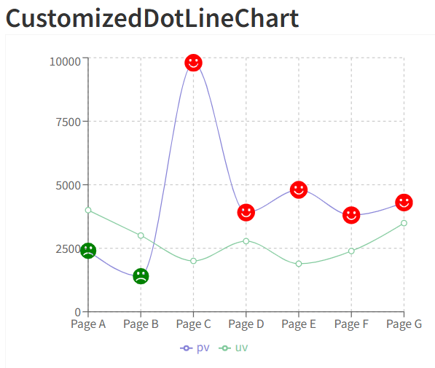
 |  | 카테고리별 지출현황 |  |  |  |  | MCDB0006 | 카테고리별 지출 그래프 | Wep/App | 1. 카테고리별 지출 현황을 Echart.js pie 그래프로표시 | https://echarts.apache.org/examples/en/editor.html?c=pie-padAngle 링크 참조 | 
 |  | 알림 |  |  |  |  | MCDB0007 | 일일 작성 알림 | Wep/App | 1. (앱) 오후 21시에 사용자에게 피드에 알람을 보내 오늘 등록할것을 요구 2. (웹) 오후 21시에 사용자에게 알림함에 알람을 보내 오늘 등록할것을 요구 |  | 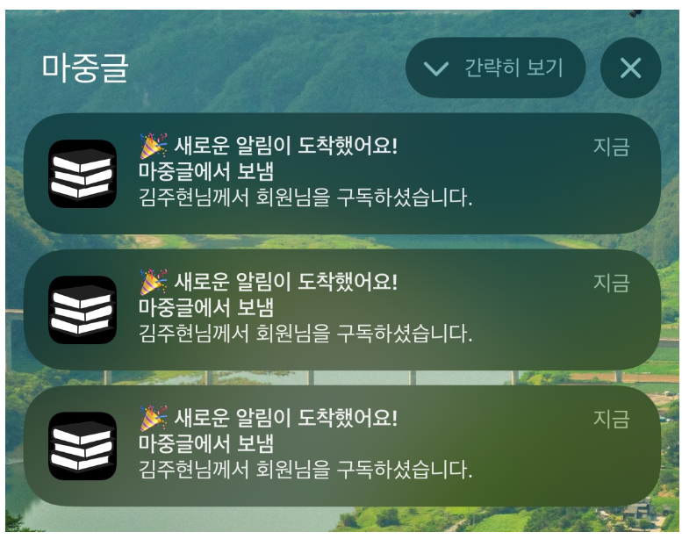

기능해볼목표
1. 저축 목표 관리 페이지(목표 금액 설정 및 달성도 표시) 2. 분석 페이지(기간별 비교(예: 지난달 대비 이번 달), 최다 지출 카테고리 분석) 3. 공동 가계부(가계부를 여러 사용자와 공유 가능, 팀/가족 지출 내역과 나의 지출 비교) -> 웹소켓이나 firebase 사용해야할듯 4. 월별 예산관리 페이지(이번달 가용 금액 설정, 가용금액 - 현재 총 사용량중 -값이 나오면 실시간 알림) 5. 회원들의 성과 조회 * 목표를 달성한 회원 목록 * 나와 지출이 비슷한 사람들의 랭킹 확인 (전부 조회는되는데 숨겨져 있고 내 위아래 10명까지만 조회되고 중앙에 자신을 포커싱) * 개인 vs. 회원 평균 비교를 위한 시각화

대시보드 | 리서치 | 모두의 가계부 | 마이페이지
완 | 1.2.4 | 3.5

자료 모음
참고링크 :https://echarts.apache.org/examples/en/editor.html?c=pictorialBar-forest 기여움 이슈로 인하여 월별 목표를 위해 모은금액을 점차적으로 보여주는 것으로하면어떨까함* 물론 나무는 달러동전으로 변경예정※ 검토 완

코드공유시트
캘린더 (next.js) | 메모장
// app/components/ExpenseCalendar.tsx 'use client'; import React, { useState } from 'react'; interface ExpenseCalendarProps { initialYear?: number; initialMonth?: number; } const ExpenseCalendar = ({ initialYear = new Date().getFullYear(), initialMonth = new Date().getMonth() }: ExpenseCalendarProps) => { const [expenses, setExpenses] = useState<Record<string, string>>({}); const [selectedYear, setSelectedYear] = useState(initialYear); const [selectedMonth, setSelectedMonth] = useState(initialMonth); const [isYearPickerOpen, setIsYearPickerOpen] = useState(false); const [isMonthPickerOpen, setIsMonthPickerOpen] = useState(false); const currentDate = new Date(); const today = currentDate.getDate(); const currentYear = currentDate.getFullYear(); const currentMonth = currentDate.getMonth(); // 년도 범위 생성 (현재 년도 ±5년) const years = Array.from( { length: 11 }, (_, i) => currentYear - 5 + i ); const monthNames = [ "1월", "2월", "3월", "4월", "5월", "6월", "7월", "8월", "9월", "10월", "11월", "12월" ]; const months = monthNames.map((name, index) => ({ name, index })); const getDaysInMonth = (year: number, month: number) => { const daysInMonth = new Date(year, month + 1, 0).getDate(); const firstDay = new Date(year, month, 1).getDay(); return { daysInMonth, firstDay }; }; const { daysInMonth, firstDay } = getDaysInMonth(selectedYear, selectedMonth); // 총 지출액 계산 const totalExpense = Object.values(expenses).reduce( (sum, current) => sum + (Number(current) || 0), 0 ); // 달력 날짜 배열 생성 const days = [ ...Array(firstDay).fill(null), ...Array(daysInMonth).fill(0).map((_, i) => i + 1) ]; const weekDays = ['일', '월', '화', '수', '목', '금', '토']; // 현재 날짜인지 확인 const isCurrentDay = (day: number) => day === today && selectedMonth === currentMonth && selectedYear === currentYear; // 금액 입력 처 | 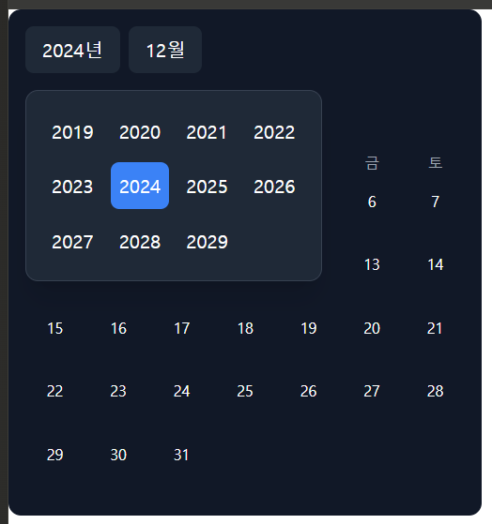
 | 연 선택 수정 필요

그리드 (html) | 메모장
<!DOCTYPE html><html lang="ko"><head> <meta charset="UTF-8"/> <meta name="viewport" content="width=device-width, initial-scale=1.0"/> <title>주기 선택</title> <link href="https://cdnjs.cloudflare.com/ajax/libs/font-awesome/6.4.0/css/all.min.css" rel="stylesheet"/> <link href="https://ai-public.creatie.ai/gen_page/tailwind-custom.css" rel="stylesheet"/> <script src="https://cdn.tailwindcss.com/3.4.5?plugins=forms@0.5.7,typography@0.5.13,aspect-ratio@0.4.2,container-queries@0.1.1"></script> <script src="https://ai-public.creatie.ai/gen_page/tailwind-config.min.js" data-color="#000000" data-border-radius="small"></script> </head> <body class="bg-gray-900 min-h-screen flex items-center justify-center"> <div class="w-full max-w-2xl p-6 bg-gray-800 rounded-xl shadow-xl"> <h1 class="text-2xl font-bold text-white mb-8 text-center">주기 선택</h1> <div class="grid grid-cols-4 gap-4 p-6 bg-gray-800 rounded-lg"> <button class="bg-gray-700 hover:bg-gray-600 border border-gray-600 text-gray-100 py-4 px-6 !rounded-button transition-all duration-200 hover:border-custom focus:outline-none focus:ring-2 focus:ring-custom focus:ring-opacity-50">주중</button> <button class="bg-gray-700 hover:bg-gray-600 border border-gray-600 text-gray-100 py-4 px-6 !rounded-button transition-all duration-200 hover:border-custom focus:outline-none focus:ring-2 focus:ring-custom focus:ring-opacity-50">주말</button> <button class="bg-gray-700 hover:bg-gray-600 border border-gray-600 text-gray-100 py-4 px-6 !rounded-button transition-all duration-200 hover:border-custom focus:outline-none focus:ring-2 focus:ring-custom focus:ring-opacity-50">매주</button> <button class="bg-gray-700 hover:bg-gray-600 border border-gray-600 text-gray-100 py-4 px-6 !rounded-button transition-all duration-200 hover:border-custom focus:outline-none focus:ring-2 focus:ring-custom focus:ring-opacity-50">2주</button> | 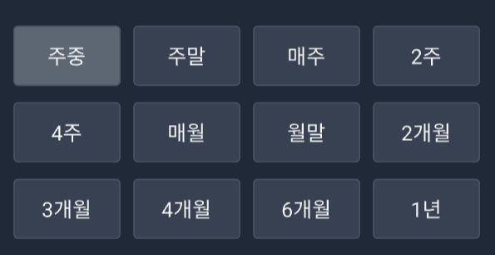
 | next.js 변환 필요

사용자 금액 등록 (html) | 메모장
<!DOCTYPE html> <html lang="ko"> <head> <meta charset="UTF-8"> <meta name="viewport" content="width=device-width, initial-scale=1.0"> <title>월간 가계부</title> <link href="https://fonts.googleapis.com/css2?family=Noto+Sans+KR:wght@400;500;700&display=swap" rel="stylesheet"> <link href="https://cdnjs.cloudflare.com/ajax/libs/font-awesome/6.4.0/css/all.min.css" rel="stylesheet"> <link href="https://ai-public.creatie.ai/gen_page/tailwind-custom.css" rel="stylesheet"> <script src="https://cdn.tailwindcss.com/3.4.5?plugins=forms@0.5.7,typography@0.5.13,aspect-ratio@0.4.2,container-queries@0.1.1"></script> <script src="https://ai-public.creatie.ai/gen_page/tailwind-config.min.js" data-color="#000000" data-border-radius="small"></script> <style> body { background-color: #111827; color: #F9FAFB; } input::-webkit-outer-spin-button, input::-webkit-inner-spin-button { -webkit-appearance: none; margin: 0; } input[type=number] { -moz-appearance: textfield; } </style></head> <body class="min-h-screen bg-gray-900"> <div class="max-w-4xl mx-auto px-4 py-8"> <header class="mb-8"> <div class="flex justify-between items-center"> <h1 class="text-2xl font-bold text-white">월간 가계부</h1> <div class="text-lg text-gray-300">2024년 2월</div> </div> </header> <div class="bg-gray-800 rounded-lg p-6 mb-8"> <div class="text-center"> <p class="text-gray-400 mb-2">이번 달 총 지출</p> <h2 class="text-4xl font-bold text-custom mb-4">₩1,250,000</h2> <div class="flex justify-center items-center gap-4 text-sm"> <span class="text-green-400"><i class="fas fa-arrow-down mr-1"></i>전월대비 5.2% 감소</span> <span class="text-gray-400">|</span> <span class="text-gray-300">예산 대비 75%</span> </div> </div> <div class="w-full bg-gray-700 rounded-full h-2 mt-4"> <div class="bg-custom h-2 rounded-full" style="width: 75%"></div> </div> </div> <div class="space-y-4"> <div class="flex gap-2 overflow-x-auto pb-4"> <button class="!ro | 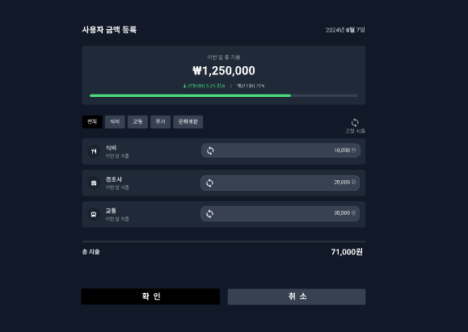
 | next.js 변환 필요

일자별 카테고리 지출표시(html) | 메모장
<!DOCTYPE html><html lang="ko"><head> <meta charset="UTF-8"/> <meta name="viewport" content="width=device-width, initial-scale=1.0"/> <title>가계부 상세</title> <link href="https://fonts.googleapis.com/css2?family=Noto+Sans+KR:wght@400;500;700&amp;display=swap" rel="stylesheet"/> <link href="https://cdnjs.cloudflare.com/ajax/libs/font-awesome/6.4.0/css/all.min.css" rel="stylesheet"/> <link href="https://ai-public.creatie.ai/gen_page/tailwind-custom.css" rel="stylesheet"/> <script src="https://cdn.tailwindcss.com/3.4.5?plugins=forms@0.5.7,typography@0.5.13,aspect-ratio@0.4.2,container-queries@0.1.1"></script> <script src="https://ai-public.creatie.ai/gen_page/tailwind-config.min.js" data-color="#000000" data-border-radius="small"></script> </head> <body class="bg-gray-900 font-[&#39;Noto_Sans_KR&#39;]"> <div class="max-w-8xl mx-auto px-4 sm:px-6 lg:px-8 py-8"> <div class="bg-gray-800 rounded-lg shadow-sm p-6 max-w-2xl mx-auto"> <div class="flex items-center justify-between mb-6"> <h2 class="text-xl font-bold text-white">2024년 2월 15일</h2> <div class="text-sm text-gray-400">목요일</div> </div> <div class="space-y-4 max-h-[400px] overflow-y-auto mb-6"> <div class="flex items-center justify-between p-4 bg-gray-700 rounded-lg"> <div class="flex items-center gap-4"> <div class="w-10 h-10 rounded-full bg-blue-100 flex items-center justify-center"> <i class="fas fa-utensils text-blue-600"></i> </div> <span class="font-medium text-white">식비</span> </div> <span class="text-lg font-semibold text-white">15,000원</span> </div> <div class="flex items-center justify-between p-4 bg-gray-700 rounded-lg"> <div class="flex items-cent | 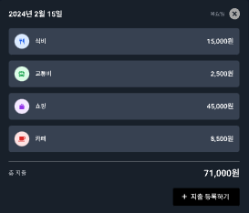
 | next.js 변환 필요

일자별 카고리 지출표시(html) | 메모장
<!DOCTYPE html> <html lang="en"> <head> <meta charset="UTF-8"> <meta name="viewport" content="width=device-width, initial-scale=1.0"> <title>Household Ledger</title> <link href="https://fonts.googleapis.com/css2?family=Inter:wght@400;500;600;700&display=swap" rel="stylesheet"> <link href="https://cdnjs.cloudflare.com/ajax/libs/font-awesome/6.4.0/css/all.min.css" rel="stylesheet"> <link href="https://ai-public.creatie.ai/gen_page/tailwind-custom.css" rel="stylesheet"> <script src="https://cdnjs.cloudflare.com/ajax/libs/echarts/5.5.0/echarts.min.js"></script> <script src="https://cdn.tailwindcss.com/3.4.5?plugins=forms@0.5.7,typography@0.5.13,aspect-ratio@0.4.2,container-queries@0.1.1"></script> <script src="https://ai-public.creatie.ai/gen_page/tailwind-config.min.js" data-color="#000000" data-border-radius="small"></script> </head> <body class="bg-gray-900 text-white min-h-screen"> <div class="max-w-8xl mx-auto px-4 py-8"> <header class="flex items-center justify-between mb-8"> <div class="flex items-center gap-4"> <img src="https://ai-public.creatie.ai/gen_page/logo_placeholder.png" alt="Logo" class="h-10"> <h1 class="text-2xl font-bold">Household Ledger</h1> </div> <nav class="flex items-center gap-6"> <a href="#" class="text-gray-300 hover:text-white">Dashboard</a> <a href="#" class="text-gray-300 hover:text-white">Reports</a> <a href="#" class="text-gray-300 hover:text-white">Settings</a> </nav> </header> <div class="grid grid-cols-1 lg:grid-cols-3 gap-8"> <div class="lg:col-span-2"> <div class="bg-gray-800 rounded-lg p-6 mb-6"> <div class="flex items-center justify-between mb-6"> <div class="flex gap-4"> <select class="bg-gray-700 border-gray | 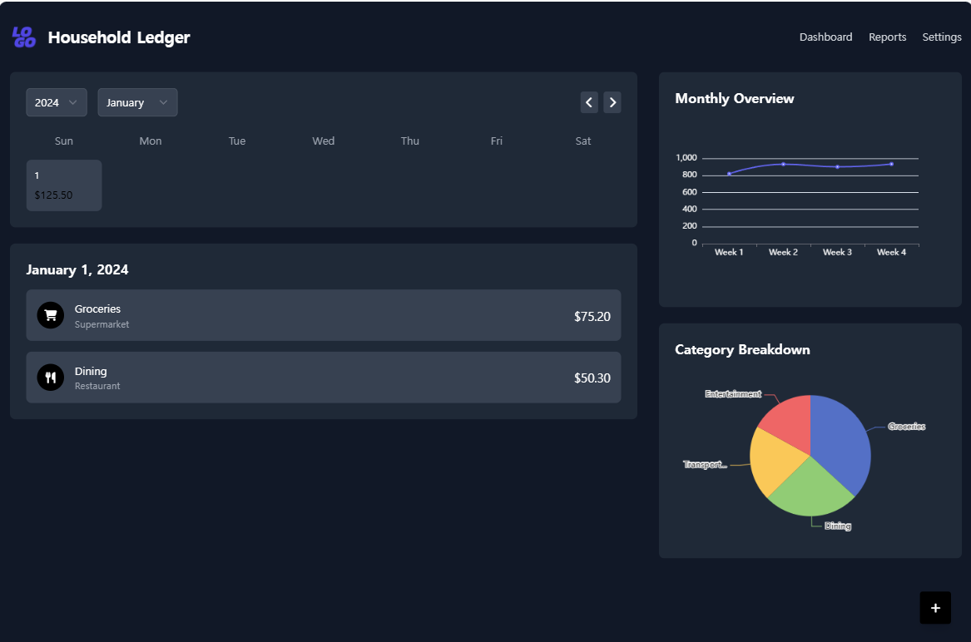
 | next.js 변환 필요

